Foglio3
артикул | фото | наименование | размерный ряд | цвет | состав | кол-во единиц в коробе | цена | кол-во коробов | сумма
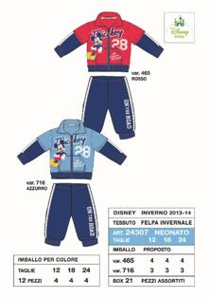 24307 |  | комплект (толстовка и брюки) | 12-18-24 месяцев | 2 цвета в коробе | 70% CO 30% PL | 21 | 815р. |  | 0р.
24317S | 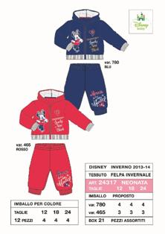 | комплект (толстовка и брюки) | 12-18-24 месяцев | 2 цвета в коробе | 70% CO 30% PL | 21 | 950р. |  | 0р.
24323 | 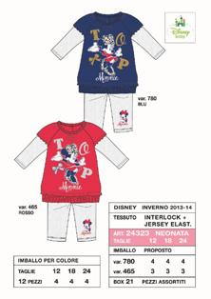 | комплект (платье и леггинсы) | 12-18-24 месяцев | 2 цвета в коробе | 100% CO 96% CO 4% EA | 21 | 853р. |  | 0р.
24324 | 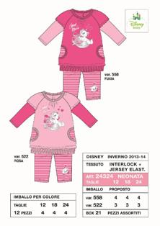 | комплект (платье и леггинсы) | 12-18-24 месяцев | 2 цвета в коробе | 100% CO 96% CO 4% EA | 21 | 853р. |  | 0р.
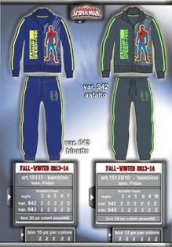 15133 |  | комплект (толстовка и брюки) | 3-4-5-6-7 лет | 2 цвета в коробе | 80% хлопок 20% полиэстер | 20 | 920р. |  | 0р.
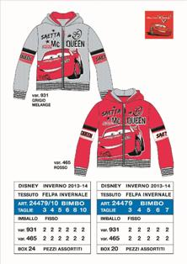 24479 |  | толстовка | 3-4-5-6-7 лет | 2 цвета в коробе | 70% CO 30% PL | 20 | 669р. |  | 0р.
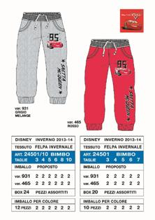 24501 |  | брюки | 3-4-5-6-7 лет | 2 цвета в коробе | 70% CO 30% PL | 20 | 471р. |  | 0р.
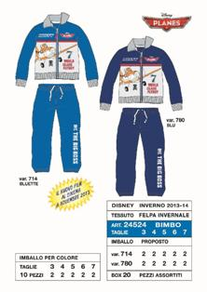 24524 |  | комплект (толстовка и брюки) | 3-4-5-6-7 лет | 2 цвета в коробе | 80% хлопок 20% полиэстер | 20 | 819р. |  | 0р.
24525S | 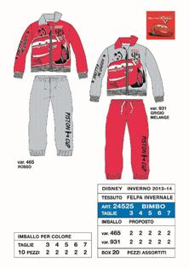 | комплект (толстовка и брюки) | 3-4-5-6-7 лет | 2 цвета в коробе | 80% хлопок 20% полиэстер | 20 | 894р. |  | 0р.
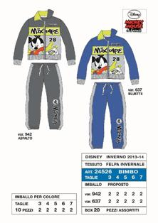 24526S |  | комплект (толстовка и брюки) | 3-4-5-6-7 лет | 2 цвета в коробе | 80% хлопок 20% полиэстер | 20 | 894р. |  | 0р.
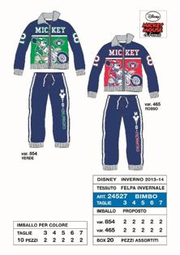 24527 |  | комплект (толстовка и брюки) | 3-4-5-6-7 лет | 2 цвета в коробе | 80% хлопок 20% полиэстер | 20 | 819р. |  | 0р.
24535 | 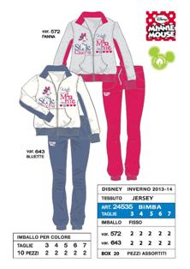 | комплект (толстовка и брюки) | 3-4-5-6-7 лет | 2 цвета в коробе | 80% хлопок 20% полиэстер | 20 | 890р. |  | 0р.
24536S | 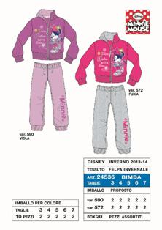 | комплект (толстовка и брюки) | 3-4-5-6-7 лет | фуксия | 80% хлопок 20% полиэстер | 20 | 965р. |  | 0р.
16372 | 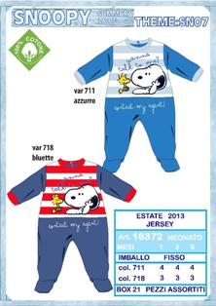 | комбинезон | 1-3-6 м | 2 цвета в коробе | 80% хлопок 20% полиэстер | 21 | 350р. |  | 0р.
16373 | 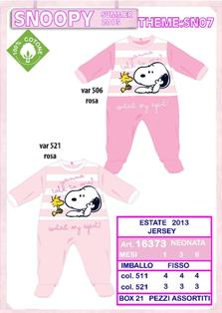 | комбинезон | 1-3-6 м | 2 цвета в коробе | 100% хлопок | 21 | 350р. |  | 0р.
16374 | 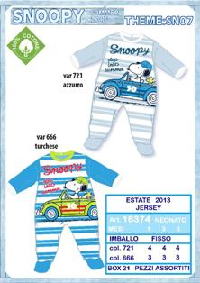 | комбинезон | 1-3-6 м | 2 цвета в коробе | 100% хлопок | 21 | 350р. |  | 0р.
16375 | 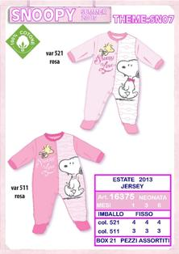 | комбинезон | 1-3-6 м | 2 цвета в коробе | 100% хлопок | 21 | 350р. |  | 0р.
24122/3S | 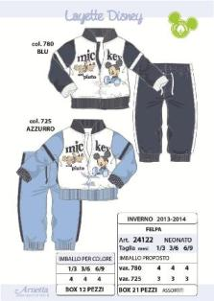 | комплект (Толстовка, брюки и футболка) | 1/3-3/6-6/9 м | 2 цвета в коробе | 100% хлопок | 21 | 1,200р. |  | 0р.
24141S | 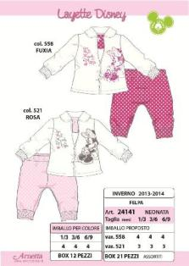 | комплект | 1/3-3/6-6/9 м | 2 цвета в коробе | 100% хлопок | 21 | 870р. |  | 0р.
24145S | 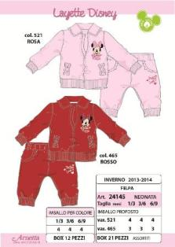 | комплект | 1/3-3/6-6/9 м | 2 цвета в коробе | 100% хлопок | 21 | 910р. |  | 0р.
24820 | 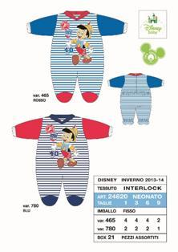 | комбинезон | 1-3-6-9 м | 2 цвета в коробе | 100% хлопок | 21 | 420 |  | 0р.
24836S | 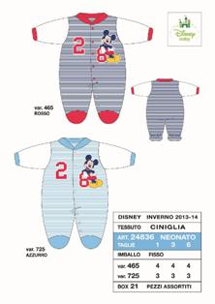 | комбинезон | 1-3-6 м | 2 цвета в коробе | 80% хлопок 20% полиэстер | 21 | 465р. |  | 0р.
24844S | 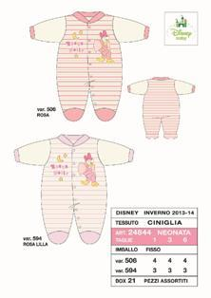 | комбинезон | 1-3-6 м | 2 цвета в коробе | 80% хлопок 20% полиэстер | 21 | 465р. |  | 0р.
S10718E | 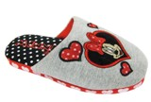 | Тапочки | dal 22 al 29 | 2 цвета в коробе |  | 24 | 351р. |  | 0р.
S10718L |  | Тапочки | dal 28 al 35 | 2 цвета в коробе |  | 24 | 351р. |  | 0р.
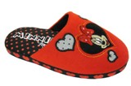 S10718N/SC |  | Тапочки | dal 34 al 40 | 2 цвета в коробе |  | 24 | 395р. |  | 0р.
S10721N |  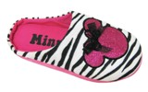 | Тапочки | dal 34 al 40 | 2 цвета в коробе |  | 20 | 363р. |  | 0р.
S10733E/SC | 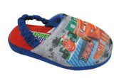 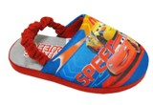 | Тапочки | dal 28 al 35 | 2 цвета в коробе |  | 24 | 383р. |  | 0р.
S10620D |  | Домашние туфли | dal 20 al 27 | 2 цвета в коробе |  | 24 | 305р. |  | 0р.
S10712N |  | Тапочки | dal 33 al 40 | 2 цвета в коробе |  | 20 | 395р. |  | 0р.
S10719L | 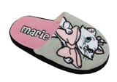 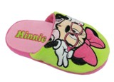  | Тапочки | dal 28 al 35 | 3 цвета в коробе |  | 24 | 375р. |  | 0р.
S10732E | 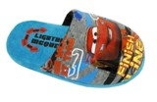 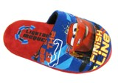 | Тапочки | dal 22 al 29 | 2 цвета в коробе |  | 24 | 383р. |  | 0р.
S10617D/CS | 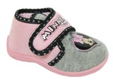 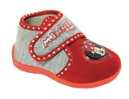 | туфли домашние | dal 20 al 27 | 2 цвета в коробе |  | 24 | 306р. |  | 0р.

